BLANCHE-JAUNE
CEINTURE BLANCHE / JAUNE

CHUTE ARRIERE |  |  | CHUTE AVANT
 |  |  | 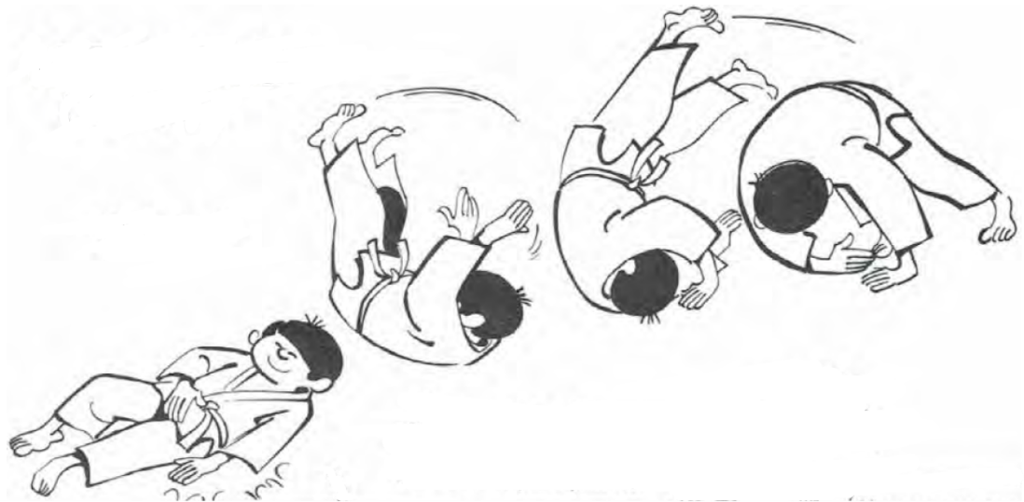
CHUTE LATERALE

KUBI NAGE | O GOSHI | IPPON SEOI NAGE | O SOTO GARI | KO UCHI GARI | HIZA GURUMA
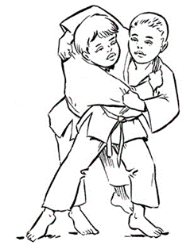 | 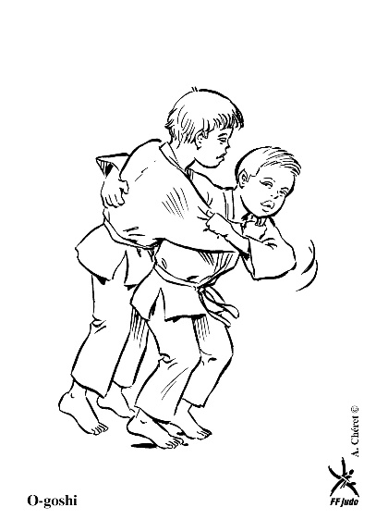 | 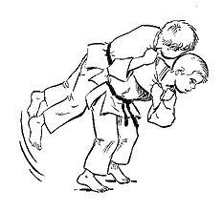 | 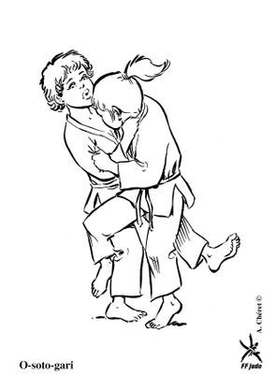 |  | 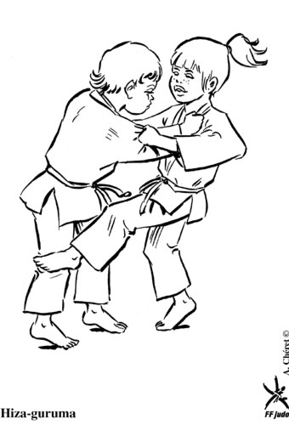

HON GESA GATAME | YOKO SHIHO GATAME | KAMI SHIHO GATAME | TATE SHIHO GATAME | KUZURE GESA GATAME
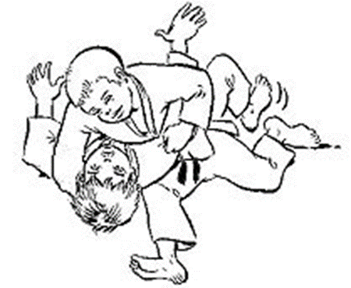 | 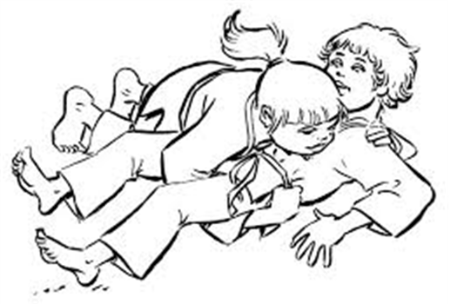 |  | 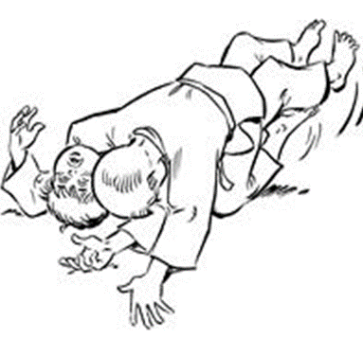 | 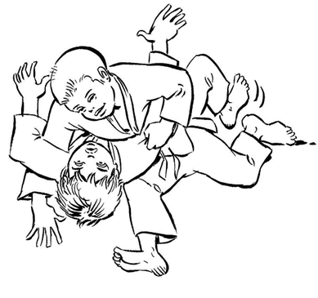

JAUNE
CEINTURE JAUNE

CHUTE ARRIERE |  |  | CHUTE AVANT

CHUTE LATERALE

KUBI NAGE | O GOSHI | IPPON SEOI NAGE | O SOTO GARI | KO UCHI GARI | HIZA GURUMA

DE ASHI BARAI | MOROTE SEOI NAGE | TAÏ OTOSHI | O UCHI GARI
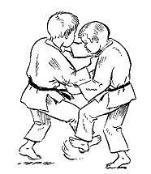 |  | 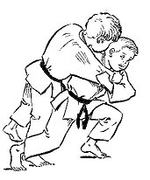

HON GESA GATAME | YOKO SHIHO GATAME | KAMI SHIHO GATAME | TATE SHIHO GATAME | KUZURE GESA GATAME

JAUNE-ORANGE
CEINTURE JAUNE/ORANGE

CHUTE ARRIERE |  |  | CHUTE AVANT

CHUTE LATERALE

KUBI NAGE | O GOSHI | IPPON SEOI NAGE | O SOTO GARI | KO UCHI GARI | HIZA GURUMA

DE ASHI BARAI | MOROTE SEOI NAGE | TAÏ OTOSHI | O UCHI GARI | SASAE TSURI KOMI ASHI | HARAI GOSHI
 |  |  |  | 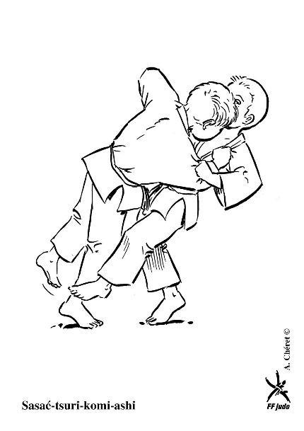 | 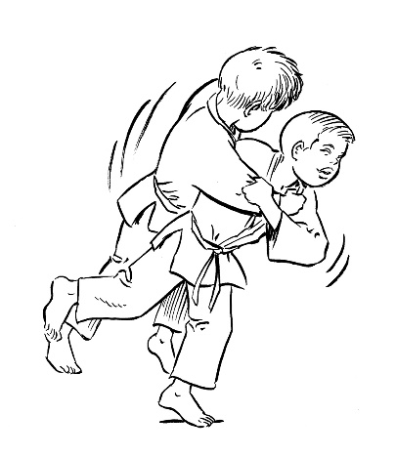
KO SOTO GARI | OKURI ASHI BARAI
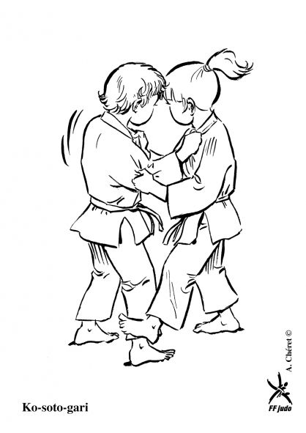 | 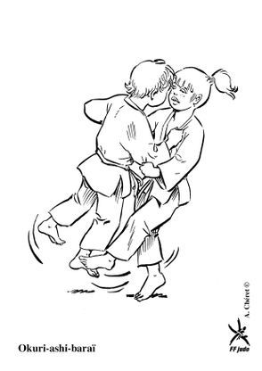

HON GESA GATAME | YOKO SHIHO GATAME | KAMI SHIHO GATAME | TATE SHIHO GATAME | KUZURE GESA GATAME

ORANGE
CEINTURE ORANGE

CHUTE ARRIERE |  |  | CHUTE AVANT

CHUTE LATERALE

KUBI NAGE | O GOSHI | IPPON SEOI NAGE | O SOTO GARI | KO UCHI GARI | HIZA GURUMA

DE ASHI BARAI | MOROTE SEOI NAGE | TAÏ OTOSHI | O UCHI GARI | SASAE TSURI KOMI ASHI | HARAI GOSHI

KO SOTO GARI | OKURI ASHI BARAI | KOSHI GURUMA | ERI SEOI NAGE | KO SOTO GAKE
 |  | 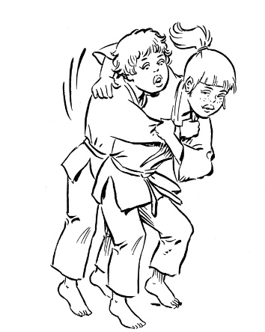 | 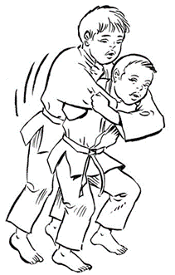 | 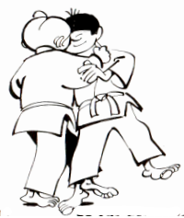

HON GESA GATAME | YOKO SHIHO GATAME | KAMI SHIHO GATAME | TATE SHIHO GATAME | KUZURE GESA GATAME | USHIRO GESA GATAME

ORANGE-VERTE
CEINTURE ORANGE-VERTE

CHUTE ARRIERE |  |  | CHUTE AVANT

CHUTE LATERALE

KUBI NAGE | O GOSHI | IPPON SEOI NAGE | O SOTO GARI | KO UCHI GARI | HIZA GURUMA

DE ASHI BARAI | MOROTE SEOI NAGE | TAÏ OTOSHI | O UCHI GARI | SASAE TSURI KOMI ASHI | HARAI GOSHI

KO SOTO GARI | OKURI ASHI BARAI | KOSHI GURUMA | ERI SEOI NAGE | KO SOTO GAKE | O SOTO OTOSHI
 |  |  |  |  | 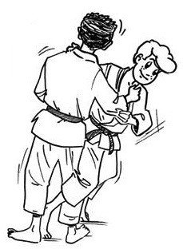
UCHI MATA | TSURI KOMI GOSHI | SODE TSURI KOMI GOSHI
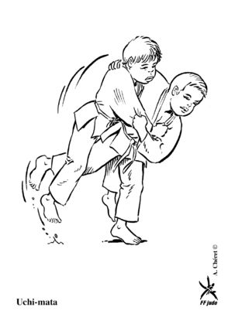 | 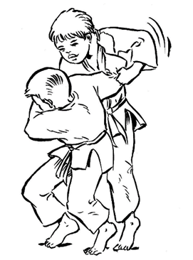 | 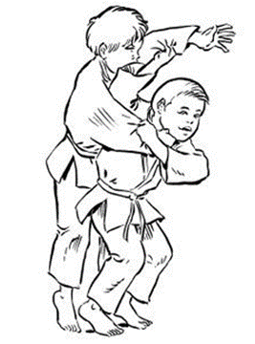

HON GESA GATAME | YOKO SHIHO GATAME | KAMI SHIHO GATAME | TATE SHIHO GATAME | KUZURE GESA GATAME | USHIRO GESA GATAME

VERTE
CEINTURE VERTE

CHUTE ARRIERE |  |  | CHUTE AVANT

CHUTE LATERALE

KUBI NAGE | O GOSHI | IPPON SEOI NAGE | O SOTO GARI | KO UCHI GARI | HIZA GURUMA

DE ASHI BARAI | MOROTE SEOI NAGE | TAÏ OTOSHI | O UCHI GARI | SASAE TSURI KOMI ASHI | HARAI GOSHI

KO SOTO GARI | OKURI ASHI BARAI | KOSHI GURUMA | ERI SEOI NAGE | KO SOTO GAKE | O SOTO OTOSHI
 |  | 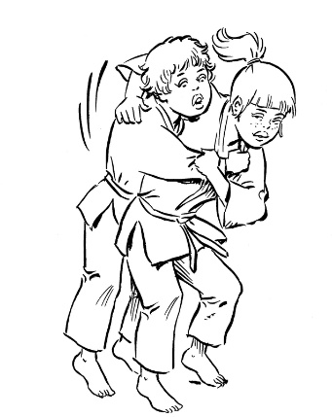
UCHI MATA | TSURI KOMI GOSHI | SODE TSURI KOMI GOSHI | TOMOE NAGE | TANI OTOSHI | UKI OTOSHI
 |  |  | 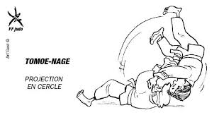 | 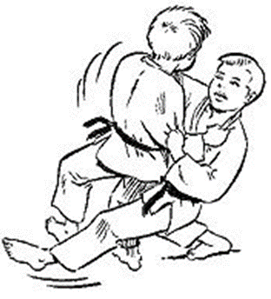 | 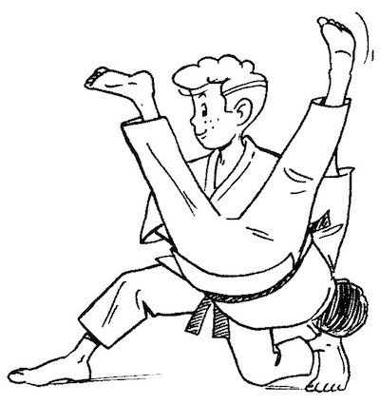

HON GESA GATAME | YOKO SHIHO GATAME | KAMI SHIHO GATAME | TATE SHIHO GATAME | KUZURE GESA GATAME | USHIRO GESA GATAME

KATA GATAME | SANKAKU JIME
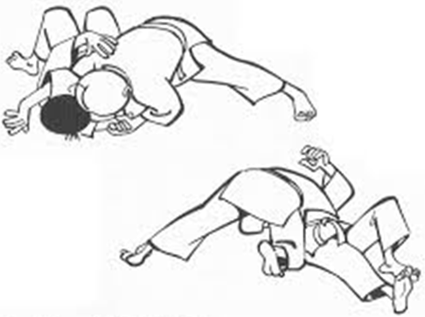 | 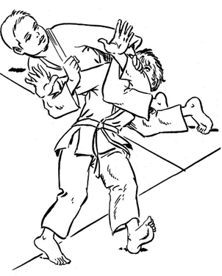

BLEU
CEINTURE BLEUE

CHUTE ARRIERE |  |  | CHUTE AVANT

CHUTE LATERALE

KUBI NAGE | O GOSHI | IPPON SEOI NAGE | O SOTO GARI | KO UCHI GARI | HIZA GURUMA

DE ASHI BARAI | MOROTE SEOI NAGE | TAÏ OTOSHI | O UCHI GARI | SASAE TSURI KOMI ASHI | HARAI GOSHI

KO SOTO GARI | OKURI ASHI BARAI | KOSHI GURUMA | ERI SEOI NAGE | KO SOTO GAKE | O SOTO OTOSHI

UCHI MATA | TSURI KOMI GOSHI | SODE TSURI KOMI GOSHI | TOMOE NAGE | TANI OTOSHI | UKI OTOSHI

SUMI GAESHI | O SOTO GURUMA | SOTO MAKIKOMI
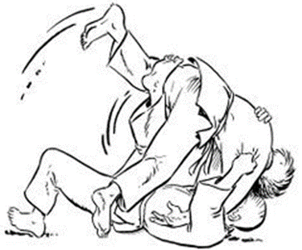 | 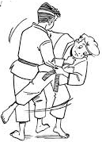 | 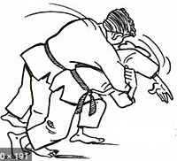

HON GESA GATAME | YOKO SHIHO GATAME | KAMI SHIHO GATAME | TATE SHIHO GATAME | KUZURE GESA GATAME | USHIRO GESA GATAME

KATA GATAME | SANKAKU JIME | JUJI GATAME

MARRON
CEINTURE BLEU

CHUTE ARRIERE |  |  | CHUTE AVANT

CHUTE LATERALE

KUBI NAGE | O GOSHI | IPPON SEOI NAGE | O SOTO GARI | KO UCHI GARI | HIZA GURUMA

DE ASHI BARAI | MOROTE SEOI NAGE | TAÏ OTOSHI | O UCHI GARI | SASAE TSURI KOMI ASHI | HARAI GOSHI

KO SOTO GARI | OKURI ASHI BARAI | KOSHI GURUMA | ERI SEOI NAGE | KO SOTO GAKE | O SOTO OTOSHI

UCHI MATA | TSURI KOMI GOSHI | SODE TSURI KOMI GOSHI | TOMOE NAGE | TANI OTOSHI | UKI OTOSHI

SUMI GAESHI | O SOTO GURUMA | SOTO MAKIKOMI | UKI WAZA | HANE GOSHI | KATA GURUMA
 |  |  | 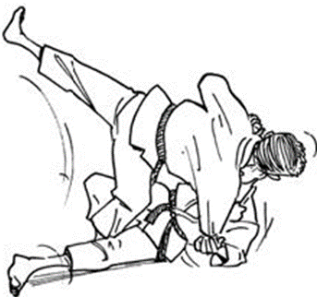 | 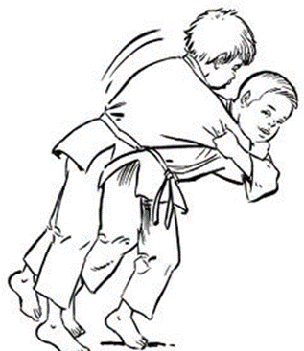 | 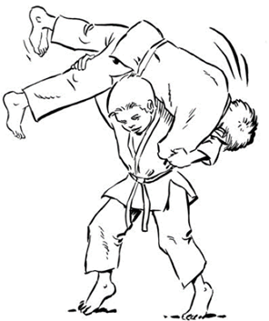

HON GESA GATAME | YOKO SHIHO GATAME | KAMI SHIHO GATAME | TATE SHIHO GATAME | KUZURE GESA GATAME | USHIRO GESA GATAME

KATA GATAME | SANKAKU JIME | JUJI GATAME | UDE GARAMI | HADAKA JIME
 |  |  | 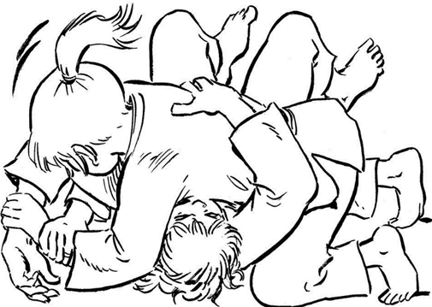 | 